kelyfos
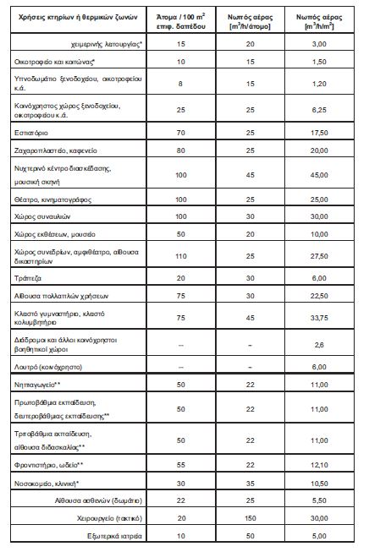
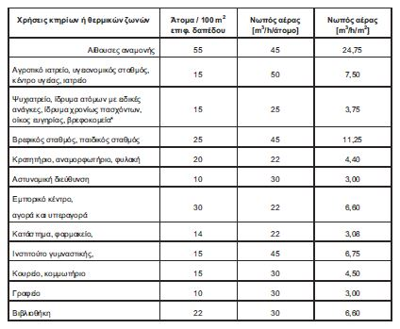
 |  |  |  |  |  | ΑΕΡΙΣΜΟΣ | 380.23 | ΜΘΧ | ΤΟΙΧΟΣ | γ | β | Μήκος | ύψος | Εμβαδό μεικτό | εμβαδο ανοιγματων | Εμβαδό ΦΟ | Εμβαδό τοιχου | ΣΥΝΤ-ΜΘΧ | Uτοιχου |  | ΔΙΑΦΑΝΗ | ΤΟΙΧΟΣ | γ | β | άνοιγμα | ύψος | Εμβαδό | ΣΥΝΤ. ΔΙΕΙΣΔ | ΑΕΡΙΣΜΟΣ | Column1 | Column2 | pinakas2 | Column Labels
 |  |  |  |  |  |  |  | ΜΘΧ | T1 | 0 |  | 5 | 3 | 15.00 | 2.30 | 3.00 | 9.70 | 0.50 | 1.24 |  | A1 | T1 | 0 | 90 | 1 | 2.3 | 2.30 | 15.1 | 34.73 | ΞΥΛΙΝΟ | ΠΑΡΑΘΥΡΟ | Row Labels | T1 | T3 | T4 | T2 | T6 | T5 | Grand Total | ΞΥΛΙΝΟ | ΑΛΟΥΜΙΝΙΟ
 |  |  |  |  |  |  |  |  | T2 | 90 |  | 7 | 3 | 21.00 | 15.00 | 4.20 | 1.80 | 1.00 | 3.04 |  | A2 | T2 | 90 | 90 | 2 | 3 | 6.00 | 15.1 | 90.6 | ΞΥΛΙΝΟ | ΠΑΡΑΘΥΡΟ | A1 | 2.3 |  |  |  |  |  | 2.3 | ΠΟΡΤΑ | ΠΟΡΤΑ
 |  |  |  |  |  |  |  |  | T3 | 23 |  | 3 | 3 | 9.00 | 3.92 | 1.80 | 3.28 | 1.00 | 2.63 |  | A3 | T3 | 23 | 90 | 1 | 3 | 3.00 | 15.1 | 45.3 | ΞΥΛΙΝΟ | ΠΑΡΑΘΥΡΟ | A2 |  |  |  | 6 |  |  | 6 | ΠΑΡΑΘΥΡΟ | ΠΑΡΑΘΥΡΟ
 |  |  |  |  |  |  |  |  | T4 | 45 |  | 2 | 3 | 6.00 | 2.50 | 1.20 | 2.30 | 1.00 | 2.61 |  | A4 | T4 | 45 | 90 | 1 | 1.5 | 1.50 | 15.1 | 22.65 | ΞΥΛΙΝΟ | ΠΑΡΑΘΥΡΟ | A3 |  | 3 |  |  |  |  | 3
 |  |  |  |  |  |  |  |  | T5 | 49 |  | 4 | 3 | 12 | 5.80 | 2.40 | 3.80 | 1.00 | 2.67 |  | A5 | T4 | 45 | 90 | 1 | 1 | 1.00 | 15.1 | 15.1 | ΞΥΛΙΝΟ | ΠΑΡΑΘΥΡΟ | A4 |  |  | 1.5 |  |  |  | 1.5
 |  |  |  |  |  |  |  |  | T6 | 57.3 |  | 8 | 3 | 24.00 | 0.25 | 4.80 | 18.95 | 1.00 | 2.44 |  | A6 | T5 | 49 | 90 | 2 | 2 | 4.00 | 15.1 | 60.4 | ΞΥΛΙΝΟ | ΠΑΡΑΘΥΡΟ | A5 |  |  | 1 |  |  |  | 1
ΦΕΡΩΝ (%) | 20 |  | Uτοιχοι |  | 2.20 |  |  |  | T7 | 45 |  | 3 | 3 | 9.00 | 0.00 | 1.80 | 7.20 | 1.00 | 2.44 |  | A7 | T5 | 49 | 90 | 0.5 | 2 | 1.00 | 15.1 | 15.1 | ΞΥΛΙΝΟ | ΠΑΡΑΘΥΡΟ | A6 |  |  |  |  |  | 4 | 4
ΥΨΟΣ | 3 |  | Uφο |  | 3.40 |  |  |  | T8 | 68 |  | 8 | 3 | 24 | 0 | 4.8 | 19.20 | 1.00 | 2.44 |  | A8 | T6 | 57.3 | 90 | 0.5 | 0.5 | 0.25 | 15.1 | 3.775 | ΞΥΛΙΝΟ | ΠΑΡΑΘΥΡΟ | A7 |  |  |  |  |  | 1 | 1
 |  |  |  |  |  |  |  |  |  |  |  |  |  |  |  |  |  |  |  |  | A9 | T3 | 23 | 90 | 0.6 | 0.6 | 0.36 | 15.1 | 5.436 | ΞΥΛΙΝΟ | ΠΑΡΑΘΥΡΟ | A8 |  |  |  |  | 0.25 |  | 0.25
 |  |  |  |  |  |  |  |  |  |  |  |  |  |  |  |  |  |  |  |  | A10 | T3 | 23 | 90 | 0.7 | 0.8 | 0.56 | 15.1 | 8.456 | ΞΥΛΙΝΟ | ΠΑΡΑΘΥΡΟ | A9 |  | 0.36 |  |  |  |  | 0.36
 |  |  |  |  |  |  |  |  |  |  |  |  |  |  |  |  |  |  |  |  | A11 | T5 | 49 | 90 | 0.4 | 2 | 0.80 | 15.1 | 12.08 | ΞΥΛΙΝΟ | ΠΑΡΑΘΥΡΟ | A10 |  | 0.56 |  |  |  |  | 0.56
 |  |  |  |  |  |  |  |  |  |  |  |  |  |  |  |  |  |  |  |  | A12 | T2 | 90 | 90 | 3 | 3 | 9.00 | 7.4 | 66.6 | ΑΛΟΥΜΙΝΙΟ | ΠΟΡΤΑ | A11 |  |  |  |  |  | 0.8 | 0.8
 |  |  |  |  |  |  |  |  |  |  |  |  |  |  |  |  |  |  |  |  |  |  |  |  |  |  |  |  |  |  |  | A12 |  |  |  | 9 |  |  | 9
 |  |  |  |  |  |  |  |  |  |  |  |  |  |  |  |  |  |  |  |  |  |  |  |  |  |  |  |  |  |  |  | Grand Total | 2.3 | 3.92 | 2.5 | 15 | 0.25 | 5.8 | 29.77

 |  |  |  |  |  |  |  |  |  |  |  |  |  |  |  |  |  |  |  | ΑΘΡΟΙΣΜΑ ΔΙΕΙΣΔΥΣΗΣ
 | ΚΑΤΑΝΑΛΩΣΗ ΖΝΧ |  | 82.14 |  |  |  |  |  |  |  |  |  |  |  |  |  |  |  |  | 0
 | Υ/Δ |  | 3.00 | 0.00 |  |  |  | 0

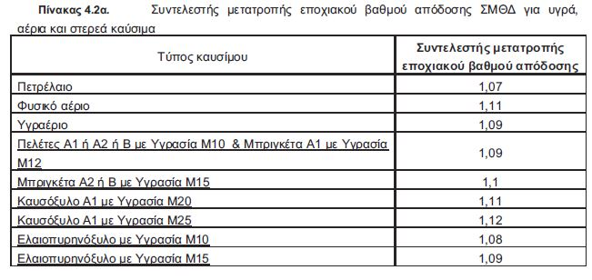

 | ΒΑΘΜΟΣ ΑΠΟΔΟΣΗΣ ΛΕΒΗΤΑ
 | nsΚΘ=ΣΜΘΔ*(nsΑΘ+3%)
 |  |  |  |  |  |  |  |  |  |  |  | Υπερδιαστασιολόγηση |  |  | 171.37%
 | ngen=nsΚΘ*ng1*ng2
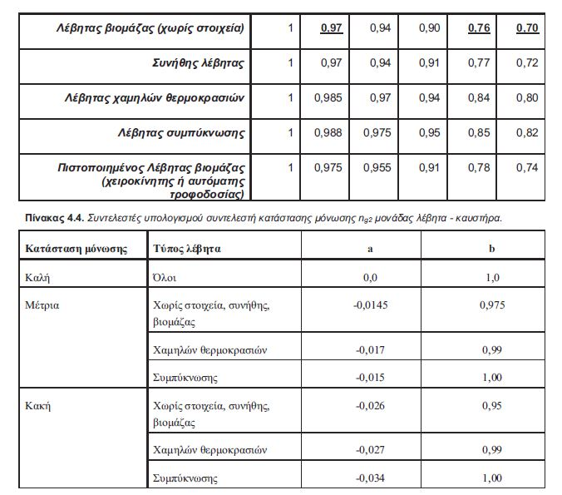
 | 0.65 |  |  |  |  |  |  |  |  | ngm

 | nsΚΘ=ngm*ng0
 | ng2=a*Y+b | a | b
 | 1 | 0 | 1
 | nsΚΘ
 | 0.704
 | ng1
 | 0.92
 | ng2
 | 1
 | ngm
 | 0.8
 | ng0
 | 0.88

 | Pπραγματικό | 95

 | Pgen | 55.43595

 | A | 1513.85

 | Um | 1.2

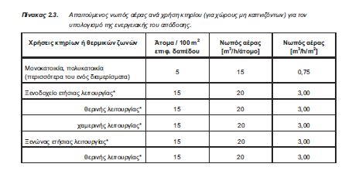
 | Επιφάνεια ΘΖ | 187.47
 | V | 140.6025
 | ΔΤ | 20
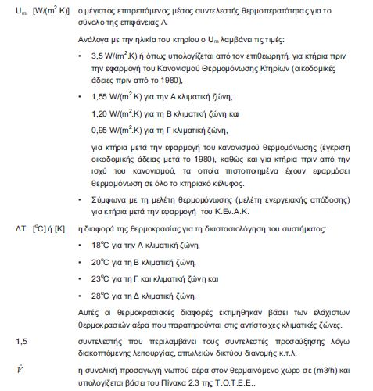

 | Υ | 1.71

